Bloques de Sucursales
Bloque 1 |  | Bloque 2 |  | Bloque 3
# de Farmacia | Nombre de Farmacia | # de Farmacia | Nombre de Farmacia | # de Farmacia | Nombre de Farmacia
1 | 33 Calle Col Guillen | 7 | Rancho El Coco | 2 | Barandillas
14 | Simán Arenales | 15 | Simán Avenida Junior | 3 | Boulevar Del Este 1
18 | Simán Calpules | 17 | Simán Boulevard del norte | 4 | Col. La Aurora
19 | Simán Calpules 2 | 20 | Simán Catarino | 9 | Simán 13 Calle - Ave. Juan Pablo 2do.
35 | Simán Ivihsa | 24 | Simán Circunvalación #02 - Plaza Moderna | 10 | Simán 20 Calle - A Una Cuadra De Pollo Gol
40 | Simán Luisiana | 29 | Simán Derma Sps | 11 | Simán 2Do Anillo
48 | SIMÁN PLAZA VICAY | 30 | SIMÁN EL PEDREGAL | 13 | Simán 4TA. Calle
49 | Simán Pradera | 31 | Simán Express | 28 | Simán Colonial #03 - Supermercado Colonial
53 | Simán Santa Martha | 32 | SIMAN GALERIAS DEL VALLE - MALL GALERIAS | 37 | Simán Las Palmas - Frte. A Grupo Aire
59 | Simán Zip San Jose | 36 | Simán Jardines - Contiguo a Denny's | 43 | Simán Medina - Farmaplus
62 | Town Center | 39 | Simán Los Andes | 44 | Simán Mega Mall
63 | VILLA OLIMPICA | 58 | Simán Zerón | 52 | Simán Salida a La Lima

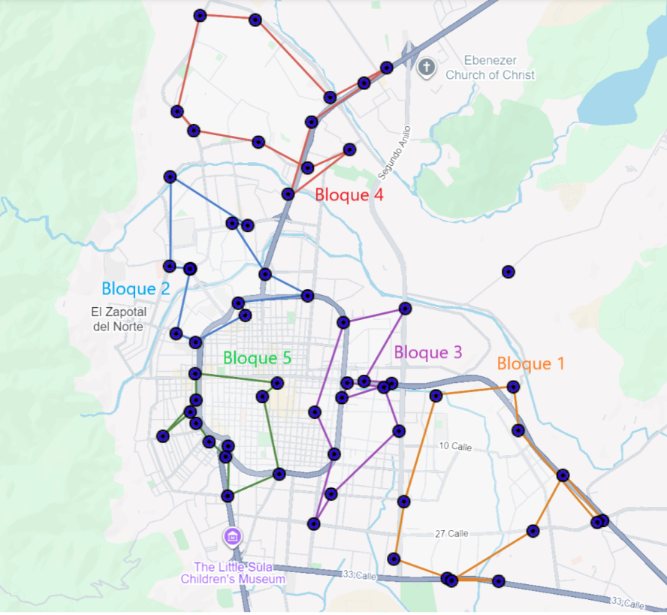
Bloque 4 |  | Bloque 5
# de Farmacia | Nombre de Farmacia | # de Farmacia | Nombre de Farmacia
5 | El Roble- Plaza Bogran | 12 | Simán 3 Ave. - Centro SPS
6 | Plaza Carolina | 16 | Simán Bendaña - Dentro De Hospital Bendaña
8 | Santa Monica | 21 | Simán Cemesa - Frente a clínica Cemesa
27 | Simán Colonial #02 - Blv. Del Norte | 23 | Simán Circunvalación #01
33 | Simán Hiper Antorcha - Super. Walmart | 25 | Simán City Mall #01 - SPS
34 | Simán Hospital Del Valle | 26 | Simán Colonial #01
38 | Simán Los Álamos | 42 | SIMÁN MALL MULTIPLAZA
41 | Simán Mall Altara | 45 | Simán Plaza Geo
47 | Simán Plaza Numa - Blv. Mackey | 46 | Simán Plaza Isabella
54 | Simán Stibys | 50 | Simán Río De Piedras - Frente Al Costillal
55 | Simán Tara | 56 | Simán Trejo - Frente A Terravista Plaza
57 | Simán Villas Mackey - Blv. Mackey | 61 | Super Simán - Barrio El Benque

Candidatos Bloques
Recorridos por Bloque y Candidato — Distancias

Candidato | Bloque | Recorrido | Distancia Ida (km) | Distancia Vuelta (km) | Distancia Promedio (km)
Candidato A | Bloque 1 | Candidato A → Town Center | 5.1 | 5.3 | 5.2
 |  | Town Center → Simán Santa Martha | 2.2 | 4.1 | 3.2 | La distancia de ida de Town Center a Siman Santa Martha tiene uso restringido o calles privada
 |  | Simán Santa Martha → Simán Ivihsa | 0.9 | 4.2 | 2.6 | La distancia de vuelta de Siman Santa Martha a Siman Santa Ivihsa tiene uso restringido o calles privada
 |  | Simán Ivihsa → Simán Calpules 2 | 2.5 | 2.9 | 2.7
 |  | Simán Calpules 2 → Simán Calpules | 0.3 | 0.6 | 0.5
 |  | Simán Calpules → Simán Arenales | 1.8 | 2.2 | 2.0
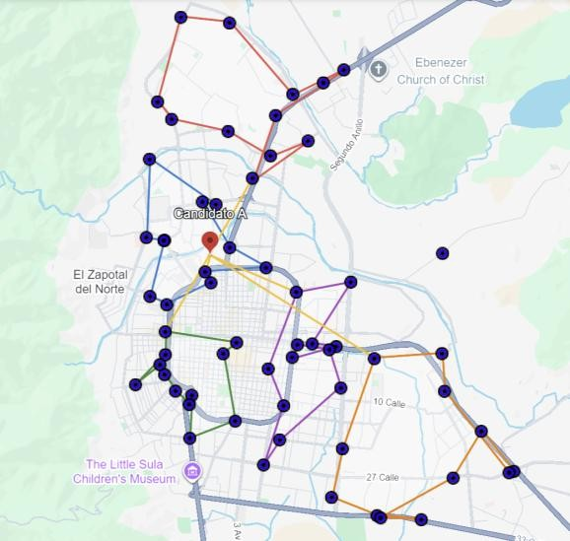
 |  | Simán Arenales → Simán Pradera | 1.5 | 3.1 | 2.3
 |  | Simán Pradera → 33 Calle Col Guillen | 3.4 | 2.2 | 2.8
 |  | 33 Calle Col Guillen → SIMÁN PLAZA VICAY | 1.0 | 2.7 | 1.8
 |  | SIMÁN PLAZA VICAY → Simán Luisiana | 0.9 | 2.8 | 1.9
 |  | Simán Luisiana → VILLA OLIMPICA | 2.3 | 1.6 | 2.0
 |  | VILLA OLIMPICA → Simán Zip San José | 1.3 | 2.1 | 1.7
 |  | Simán Zip San Jose → Candidato A | 6.6 | 6.7 | 6.7
 | Bloque 2 | Candidato A → Simán Express | 0.6 | 1.0 | 0.8
 |  | Simán Express → Simán Avenida Junior | 1.3 | 1.4 | 1.4
 |  | Simán Avenida Junior → Simán Boulevard del norte | 1.2 | 1.2 | 1.2
 |  | Simán Boulevard del norte → SIMAN GALERIAS DEL VALLE - MALL GALERIAS | 2.3 | 2.1 | 2.2
 |  | SIMAN GALERIAS DEL VALLE - MALL GALERIAS → Simán Jardines - Contiguo a Denny's | 0.6 | 1.4 | 1.0
 |  | Simán Jardines - Contiguo a Denny's → Rancho El Coco | 3.9 | 3.2 | 3.6
 |  | Rancho El Coco → Simán Catarino | 2.1 | 1.6 | 1.9
 |  | Simán Catarino → Simán Derma Sps | 1.5 | 1.0 | 1.3
 |  | Simán Derma Sps → SIMÁN EL PEDREGAL | 1.0 | 0.2 | 0.6
 |  | SIMÁN EL PEDREGAL → Simán Zerón | 2.3 | 1.6 | 2.0
 |  | Simán Zerón → Simán Circunvalación #02 - Plaza Moderna | 0.5 | 0.5 | 0.5
 |  | Simán Circunvalación #02 - Plaza Moderna → Simán Los Andes | 1.2 | 1.5 | 1.4
 |  | Simán Los Andes → Candidato A | 0.7 | 1.2 | 0.9
 | Bloque 3 | Candidato A → Barandillas | 2.2 | 3.0 | 2.6
 |  | Barandillas → Simán 2Do Anillo | 2.7 | 4.9 | 3.8
 |  | Simán 2Do Anillo → Simán Salida a La Lima | 3.4 | 2.3 | 2.9
 |  | Simán Salida a La Lima → Simán Mega Mall | 1.5 | 0.9 | 1.2
 |  | Simán Mega Mall → Simán 4TA. Calle | 1.8 | 1.9 | 1.9
 |  | Simán 4TA. Calle → Boulevar Del Este 1 | 0.3 | 0.7 | 0.5
 |  | Boulevar Del Este 1 → Simán Colonial #03 - Supermercado Colonial | 0.7 | 1.9 | 1.3
 |  | Simán Colonial #03 - Supermercado Colonial → Col. La Aurora | 1.1 | 1.5 | 1.3
 |  | Col. La Aurora → Simán 20 Calle - A Una Cuadra De Pollo Gol | 2.5 | 2.2 | 2.4
 |  | Simán 20 Calle - A Una Cuadra De Pollo Gol → Simán Las Palmas - Frte. A Grupo Aire | 1.0 | 0.8 | 0.9
 |  | Simán Las Palmas - Frte. A Grupo Aire → Simán 13 Calle - Ave. Juan Pablo 2do. | 1.5 | 1.5 | 1.5
 |  | Simán 13 Calle - Ave. Juan Pablo 2do. → Simán Medina - Farmaplus | 1.3 | 1.9 | 1.6
 |  | Simán Medina - Farmaplus → Candidato A | 3.4 |  | 3.4
 | Bloque 4 | Candidato A → Simán Hiper Antorcha - Super. Walmart | 2.9 | 2.1 | 2.5
 |  | Simán Hiper Antorcha - Super. Walmart → El Roble- Plaza Bogran | 3.7 | 2.1 | 2.9
 |  | El Roble- Plaza Bogran → Simán Hospital Del Valle | 1.0 | 1.0 | 1.0
 |  | Simán Hospital Del Valle → Simán Stibys | 2.6 | 1.9 | 2.3
 |  | Simán Stibys → Simán Plaza Numa - Blv. Mackey | 1.4 | 4.3 | 2.9
 |  | Simán Plaza Numa - Blv. Mackey → Simán Villas Mackey - Blv. Mackey | 0.8 | 3.7 | 2.3
 |  | Simán Villas Mackey - Blv. Mackey → Plaza Carolina | 2.9 | 2.9 | 2.9
 |  | Plaza Carolina → Simán Mall Altara | 1.8 | 2.7 | 2.3
 |  | Simán Mall Altara → Simán Los Álamos | 2.1 | 3.4 | 2.8
 |  | Simán Los Álamos → Santa Monica | 1.0 | 1.8 | 1.4
 |  | Santa Monica → Simán Colonial #02 - Blv. Del Norte | 0.7 | 3.1 | 1.9
 |  | Simán Colonial #02 - Blv. Del Norte → Simán Tara | 1.4 | 2.5 | 2.0
 |  | Simán Tara → Candidato A | 3.9 | 4.2 | 4.1
 | Bloque 5 | Candidato A → Simán Colonial #01 | 2.4 | 2.3 | 2.4
 |  | Simán Colonial #01 → Simán Circunvalación #01 | 0.5 | 0.6 | 0.6
 |  | Simán Circunvalación #01 → Simán Trejo - Frente A Terravista Plaza | 1.2 | 1.4 | 1.3
 |  | Simán Trejo - Frente A Terravista Plaza → Simán Río De Piedras - Frente Al Costillal | 0.8 | 1.1 | 1.0
 |  | Simán Río De Piedras - Frente Al Costillal → Simán Bendaña - Dentro De Hospital Bendaña | 0.3 | 0.7 | 0.5
 |  | Simán Bendaña - Dentro De Hospital Bendaña → Simán City Mall #01 - SPS | 0.5 | 1.6 | 1.1
 |  | Simán City Mall #01 - SPS → SIMÁN MALL MULTIPLAZA | 0.6 | 1.4 | 1.0
 |  | SIMÁN MALL MULTIPLAZA → Simán Plaza Geo | 0.4 | 0.6 | 0.5
 |  | Simán Plaza Geo → Simán Cemesa - Frente a clínica Cemesa | 1.5 | 1.3 | 1.4
 |  | Simán Cemesa - Frente a clínica Cemesa → Simán Plaza Isabella | 1.3 | 1.4 | 1.4
 |  | Simán Plaza Isabella → Super Simán - Barrio El Benque | 1.7 | 1.8 | 1.8
 |  | Super Simán - Barrio El Benque → Simán 3 Ave. - Centro SPS | 0.7 | 1.0 | 0.9
 |  | Simán 3 Ave. - Centro SPS → Candidato A | 2.4 | 2.6 | 2.5
Candidato B | Bloque 1 | Candidato B → 33 Calle Col Guillen | 1.1 | 0.9 | 1.0
 |  | 33 Calle Col Guillen → SIMÁN PLAZA VICAY | 1.0 | 2.7 | 1.9
 |  | SIMÁN PLAZA VICAY → Simán Luisiana | 0.9 | 2.8 | 1.9
 |  | Simán Luisiana → VILLA OLIMPICA | 2.0 | 1.6 | 1.8
 |  | VILLA OLIMPICA → Simán Zip San José | 1.3 | 2.1 | 1.7
 |  | Simán Zip San Jose → Town Center | 2.6 | 2.8 | 2.7
 |  | Town Center → Simán Santa Martha | 2.1 | 3.9 | 3.0 | La distancia de ida de Town Center a Siman Santa Martha tiene uso restringido o calles privada
 |  | Simán Santa Martha → Simán Ivihsa | 0.9 | 4.2 | 2.6 | La distancia de vuelta de Siman Santa Martha a Siman Santa Ivihsa tiene uso restringido o calles privada
 |  | Simán Ivihsa → Simán Calpules 2 | 2.5 | 2.9 | 2.7
 |  | Simán Calpules 2 → Simán Calpules | 0.3 | 0.6 | 0.5
 |  | Simán Calpules → Simán Arenales | 1.8 | 2.2 | 2.0
 |  | Simán Arenales → Simán Pradera | 1.5 | 3.1 | 2.3
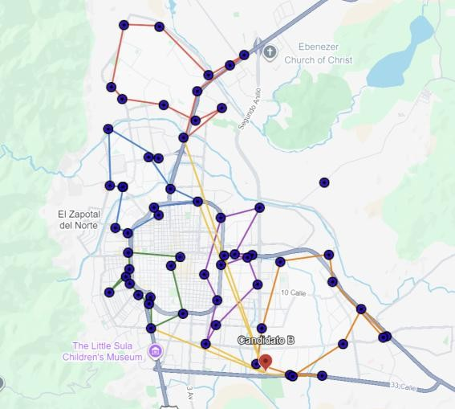
 |  | Simán Pradera → Candidato B | 3.6 | 3.2 | 3.4
 | Bloque 2 | Candidato B → Simán Avenida Junior | 6.6 | 7.3 | 7.0
 |  | Simán Avenida Junior → Simán Boulevard del norte | 1.2 | 1.2 | 1.2
 |  | Simán Boulevard del norte → SIMAN GALERIAS DEL VALLE - MALL GALERIAS | 2.3 | 2.1 | 2.2
 |  | SIMAN GALERIAS DEL VALLE - MALL GALERIAS → Simán Jardines - Contiguo a Denny's | 0.6 | 1.4 | 1.0
 |  | Simán Jardines - Contiguo a Denny's → Rancho El Coco | 3.9 | 3.2 | 3.6
 |  | Rancho El Coco → Simán Catarino | 2.1 | 1.6 | 1.9
 |  | Simán Catarino → Simán Derma Sps | 1.5 | 1.0 | 1.3
 |  | Simán Derma Sps → SIMÁN EL PEDREGAL | 1.0 | 0.2 | 0.6
 |  | SIMÁN EL PEDREGAL → Simán Zerón | 2.3 | 1.6 | 2.0
 |  | Simán Zerón → Simán Circunvalación #02 - Plaza Moderna | 0.5 | 0.5 | 0.5
 |  | Simán Circunvalación #02 - Plaza Moderna → Simán Los Andes | 1.2 | 1.5 | 1.4
 |  | Simán Los Andes → Simán Express | 0.6 | 1.0 | 0.8
 |  | Simán Express → Candidato B | 8.1 | 8.0 | 8.1
 | Bloque 3 | Candidato B → Simán Las Palmas - Frte. A Grupo Aire | 2.4 | 2.8 | 2.6
 |  | Simán Las Palmas - Frte. A Grupo Aire → Simán 13 Calle - Ave. Juan Pablo 2do. | 1.5 | 1.5 | 1.5
 |  | Simán 13 Calle - Ave. Juan Pablo 2do. → Simán Medina - Farmaplus | 1.3 | 1.9 | 1.6
 |  | Simán Medina - Farmaplus → Barandillas | 3.2 | 2.0 | 2.6
 |  | Barandillas → Simán 2Do Anillo | 2.7 | 4.9 | 3.8
 |  | Simán 2Do Anillo → Simán Salida a La Lima | 3.4 | 2.3 | 2.9
 |  | Simán Salida a La Lima → Simán Mega Mall | 1.5 | 0.9 | 1.2
 |  | Simán Mega Mall → Simán 4TA. Calle | 1.8 | 1.9 | 1.9
 |  | Simán 4TA. Calle → Boulevar Del Este 1 | 0.3 | 0.7 | 0.5
 |  | Boulevar Del Este 1 → Simán Colonial #03 - Supermercado Colonial | 0.7 | 1.9 | 1.3
 |  | Simán Colonial #03 - Supermercado Colonial → Col. La Aurora | 1.1 | 1.5 | 1.3
 |  | Col. La Aurora → Simán 20 Calle - A Una Cuadra De Pollo Gol | 2.5 | 2.2 | 2.4
 |  | Simán 20 Calle - A Una Cuadra De Pollo Gol → Candidato B | 3.0 | 2.7 | 2.9
 | Bloque 4 | Candidato B → Simán Hiper Antorcha - Super. Walmart | 10.8 | 9.9 | 10.4
 |  | Simán Hiper Antorcha - Super. Walmart → El Roble- Plaza Bogran | 3.7 | 2.1 | 2.9
 |  | El Roble- Plaza Bogran → Simán Hospital Del Valle | 1.0 | 1.0 | 1.0
 |  | Simán Hospital Del Valle → Simán Stibys | 2.6 | 1.9 | 2.3
 |  | Simán Stibys → Simán Plaza Numa - Blv. Mackey | 1.4 | 4.3 | 2.9
 |  | Simán Plaza Numa - Blv. Mackey → Simán Villas Mackey - Blv. Mackey | 0.8 | 3.7 | 2.3
 |  | Simán Villas Mackey - Blv. Mackey → Plaza Carolina | 2.9 | 2.9 | 2.9
 |  | Plaza Carolina → Simán Mall Altara | 1.8 | 2.7 | 2.3
 |  | Simán Mall Altara → Simán Los Álamos | 2.1 | 3.4 | 2.8
 |  | Simán Los Álamos → Santa Monica | 1.0 | 1.8 | 1.4
 |  | Santa Monica → Simán Colonial #02 - Blv. Del Norte | 0.7 | 3.1 | 1.9
 |  | Simán Colonial #02 - Blv. Del Norte → Simán Tara | 1.4 | 2.5 | 2.0
 |  | Simán Tara → Candidato B | 10.5 | 11.8 | 11.2
 | Bloque 5 | Candidato B → Simán Cemesa - Frente a clínica Cemesa | 4.1 | 4.6 | 4.4
 |  | Simán Cemesa - Frente a clínica Cemesa → Simán Plaza Isabella | 1.3 | 1.4 | 1.4
 |  | Simán Plaza Isabella → Super Simán - Barrio El Benque | 1.7 | 1.8 | 1.8
 |  | Super Simán - Barrio El Benque → Simán 3 Ave. - Centro SPS | 0.7 | 1.0 | 0.9
 |  | Simán 3 Ave. - Centro SPS → Simán Colonial #01 | 2.0 | 1.6 | 1.8
 |  | Simán Colonial #01 → Simán Circunvalación #01 | 0.5 | 0.6 | 0.6
 |  | Simán Circunvalación #01 → Simán Trejo - Frente A Terravista Plaza | 1.2 | 1.4 | 1.3
 |  | Simán Trejo - Frente A Terravista Plaza → Simán Río De Piedras - Frente Al Costillal | 0.8 | 1.1 | 1.0
 |  | Simán Río De Piedras - Frente Al Costillal → Simán Bendaña - Dentro De Hospital Bendaña | 0.3 | 0.7 | 0.5
 |  | Simán Bendaña - Dentro De Hospital Bendaña → Simán City Mall #01 - SPS | 0.5 | 1.6 | 1.1
 |  | Simán City Mall #01 - SPS → SIMÁN MALL MULTIPLAZA | 0.6 | 1.4 | 1.0
 |  | SIMÁN MALL MULTIPLAZA → Simán Plaza Geo | 0.4 | 0.6 | 0.5
 |  | Simán Plaza Geo → Candidato B | 5.6 | 5.2 | 5.4
Candidato C | Bloque 1 | Candidato C → Town Center | 4.8 | 5.1 | 5.0
 |  | Town Center → Simán Santa Martha | 2.2 | 4.1 | 3.2
 |  | Simán Santa Martha → Simán Ivihsa | 0.9 | 4.2 | 2.6
 |  | Simán Ivihsa → Simán Calpules 2 | 2.5 | 2.9 | 2.7
 |  | Simán Calpules 2 → Simán Calpules | 0.3 | 0.6 | 0.5
 |  | Simán Calpules → Simán Arenales | 1.8 | 2.2 | 2.0
 |  | Simán Arenales → Simán Pradera | 1.5 | 3.1 | 2.3
 |  | Simán Pradera → 33 Calle Col Guillen | 3.4 | 2.2 | 2.8
 |  | 33 Calle Col Guillen → SIMÁN PLAZA VICAY | 1.0 | 2.7 | 1.8
 |  | SIMÁN PLAZA VICAY → Simán Luisiana | 0.9 | 2.8 | 1.9
 |  | Simán Luisiana → VILLA OLIMPICA | 2.3 | 1.6 | 2.0
 |  | VILLA OLIMPICA → Simán Zip San José | 1.3 | 2.1 | 1.7
 |  | Simán Zip San Jose → Candidato C | 5.9 | 6.0 | 6.0
 | Bloque 2 | Candidato C → Simán Circunvalación #02 - Plaza Moderna | 0.6 | 0.8 | 0.7
 |  | Simán Circunvalación #02 - Plaza Moderna → Simán Los Andes | 1.2 | 1.5 | 1.4
 |  | Simán Los Andes → Simán Express | 0.6 | 1.0 | 0.8
 |  | Simán Express → Simán Avenida Junior | 1.3 | 1.4 | 1.4
 |  | Simán Avenida Junior → Simán Boulevard del norte | 1.2 | 1.2 | 1.2
 |  | Simán Boulevard del norte → SIMAN GALERIAS DEL VALLE - MALL GALERIAS | 2.3 | 2.1 | 2.2
 |  | SIMAN GALERIAS DEL VALLE - MALL GALERIAS → Simán Jardines - Contiguo a Denny's | 0.6 | 1.4 | 1.0
 |  | Simán Jardines - Contiguo a Denny's → Rancho El Coco | 3.9 | 3.2 | 3.6
 |  | Rancho El Coco → Simán Catarino | 2.1 | 1.6 | 1.9
 |  | Simán Catarino → Simán Derma Sps | 1.5 | 1.0 | 1.3
 |  | Simán Derma Sps → SIMÁN EL PEDREGAL | 1.0 | 0.2 | 0.6
 |  | SIMÁN EL PEDREGAL → Simán Zerón | 2.3 | 1.6 | 2.0
 |  | Simán Zerón → Candidato C | 1.3 | 1.1 | 1.2
 | Bloque 3 | Candidato C → Barandillas | 3.1 | 2.8 | 3.0
 |  | Barandillas → Simán 2Do Anillo | 2.7 | 4.9 | 3.8
 |  | Simán 2Do Anillo → Simán Salida a La Lima | 3.4 | 2.3 | 2.9
 |  | Simán Salida a La Lima → Simán Mega Mall | 1.5 | 0.9 | 1.2
 |  | Simán Mega Mall → Simán 4TA. Calle | 1.8 | 1.9 | 1.9
 |  | Simán 4TA. Calle → Boulevar Del Este 1 | 0.3 | 0.7 | 0.5
 |  | Boulevar Del Este 1 → Simán Colonial #03 - Supermercado Colonial | 0.7 | 1.9 | 1.3
 |  | Simán Colonial #03 - Supermercado Colonial → Col. La Aurora | 1.1 | 1.5 | 1.3
 |  | Col. La Aurora → Simán 20 Calle - A Una Cuadra De Pollo Gol | 2.5 | 2.2 | 2.4
 |  | Simán 20 Calle - A Una Cuadra De Pollo Gol → Simán Las Palmas - Frte. A Grupo Aire | 1.0 | 0.8 | 0.9
 |  | Simán Las Palmas - Frte. A Grupo Aire → Simán 13 Calle - Ave. Juan Pablo 2do. | 1.5 | 1.5 | 1.5
 |  | Simán 13 Calle - Ave. Juan Pablo 2do. → Simán Medina - Farmaplus | 1.3 | 1.9 | 1.6
 |  | Simán Medina - Farmaplus → Candidato C | 2.7 | 3.4 | 3.1 | 1.1
 | Bloque 4 | Candidato C → Simán Hiper Antorcha - Super. Walmart | 4.3 | 3.5 | 3.9
 |  | Simán Hiper Antorcha - Super. Walmart → El Roble- Plaza Bogran | 3.7 | 2.1 | 2.9
 |  | El Roble- Plaza Bogran → Simán Hospital Del Valle | 1.0 | 1.0 | 1.0
 |  | Simán Hospital Del Valle → Simán Stibys | 2.6 | 1.9 | 2.3
 |  | Simán Stibys → Simán Plaza Numa - Blv. Mackey | 1.4 | 4.3 | 2.9
 |  | Simán Plaza Numa - Blv. Mackey → Simán Villas Mackey - Blv. Mackey | 0.8 | 3.7 | 2.3
 |  | Simán Villas Mackey - Blv. Mackey → Plaza Carolina | 2.9 | 2.9 | 2.9
 |  | Plaza Carolina → Simán Mall Altara | 1.8 | 2.7 | 2.3
 |  | Simán Mall Altara → Simán Los Álamos | 2.1 | 3.4 | 2.8
 |  | Simán Los Álamos → Santa Monica | 1.0 | 1.8 | 1.4
 |  | Santa Monica → Simán Colonial #02 - Blv. Del Norte | 0.7 | 3.1 | 1.9
 |  | Simán Colonial #02 - Blv. Del Norte → Simán Tara | 1.4 | 2.5 | 2.0
 |  | Simán Tara → Candidato C | 4.9 | 5.5 | 5.2
 | Bloque 5 | Candidato C → Simán Colonial #01 | 1.5 | 1.1 | 1.3
 |  | Simán Colonial #01 → Simán Circunvalación #01 | 0.5 | 0.6 | 0.6
 |  | Simán Circunvalación #01 → Simán Trejo - Frente A Terravista Plaza | 1.2 | 1.4 | 1.3
 |  | Simán Trejo - Frente A Terravista Plaza → Simán Río De Piedras - Frente Al Costillal | 0.8 | 1.1 | 1.0
 |  | Simán Río De Piedras - Frente Al Costillal → Simán Bendaña - Dentro De Hospital Bendaña | 0.3 | 0.7 | 0.5
 |  | Simán Bendaña - Dentro De Hospital Bendaña → Simán City Mall #01 - SPS | 0.5 | 1.6 | 1.1
 |  | Simán City Mall #01 - SPS → SIMÁN MALL MULTIPLAZA | 0.6 | 1.4 | 1.0
 |  | SIMÁN MALL MULTIPLAZA → Simán Plaza Geo | 0.4 | 0.6 | 0.5
 |  | Simán Plaza Geo → Simán Cemesa - Frente a clínica Cemesa | 1.5 | 1.3 | 1.4
 |  | Simán Cemesa - Frente a clínica Cemesa → Simán Plaza Isabella | 1.3 | 1.4 | 1.4
 |  | Simán Plaza Isabella → Super Simán - Barrio El Benque | 1.7 | 1.8 | 1.8
 |  | Super Simán - Barrio El Benque → Simán 3 Ave. - Centro SPS | 0.7 | 1.0 | 0.9
 |  | Simán 3 Ave. - Centro SPS → Candidato C | 1.7 | 1.6 | 1.7

